상품제안서
[송월] 스누피 플레이스포츠40 세면타올 | 상품코드: S38368

 |  |  |  |  |  |  | 02-713-8555 | www.synergygift.co.kr
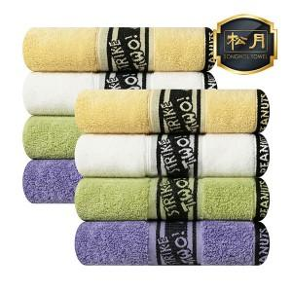

【상세/제작정보】 | <p><span style="font-size: 14pt;">※ 자수인쇄 별도문의(크기,난이도,글자수 등의 요소로 비용변동 있을 수 있습니다)</span>&nbsp;</p>

【인쇄/포장옵션】 | 실크, 자수 / 포장지포장

【공급단가】 | 수량 | 50~ | 100~ | 500~ | 1,000~ | 2,000~
*VAT별도 | 단가 | 5,130원 | 5,050원 | 4,940원 | 4,740원 | 4,540원

【상품 URL】 | https://www.synergygift.co.kr:443/src/goods_detail.php?gdno=38368

